Graphique 1
Titre | Des listes d’indications géographiques différentes selon les accords
Sous-titre | Nombre d’indications géographiques françaises incluses dans les accords commerciaux de l’Union européenne
Note | Les accords avec l’Ukraine, la Géorgie, la Moldavie, l’Arménie et l’Islande incluent la totalité des 222 indications géographiques françaises.
Sources | Calculs des autrices à partir du site de la Commission européenne.

 | Viandes | Produits laitiers | Huiles | Fruits et légumes | Autres
2020 Vietnam | 2 | 6 |  | 1
2020 Singapour | 1 | 7 | 1 | 1 | 2
2019 Japon | 2 | 6 |  | 1 | 2
2018 Canada | 2 | 22 | 1 | 3 | 2
2017 Swaziland | 2 | 7 | 1 | 1 | 2
2017 Namibie | 2 | 7 | 1 | 1 | 2
2017 Mozambique | 2 | 7 | 1 | 1 | 2
2017 Lesotho | 2 | 7 | 1 | 1 | 2
2017 Equateur | 2 | 6 | 1 | 1 | 2
2017 Botswana | 2 | 7 | 1 | 1 | 2
2017 Afrique du Sud | 2 | 7 | 1 | 1 | 2
2014 Salvador | 2 | 6 | 1 | 1 | 2
2014 Panama | 2 | 6 | 1 | 1 | 2
2014 Nicaragua | 2 | 6 | 1 | 1 | 2
2014 Honduras | 2 | 6 | 1 | 1 | 2
2014 Guatemala | 2 | 6 | 1 | 1 | 2
2014 Costa Rica | 2 | 6 | 1 | 1 | 2
2014 Colombie | 2 | 6 | 1 | 1 | 2
2013 Pérou | 2 | 6 | 1 | 1 | 2
2012 Corée | 2 | 6 | 1 | 1 | 2
 |  | Viandes | Produits laitiers | Huiles | Fruits et légumes | Autres
 | 2020 Vietnam | 2 | 6 |  | 1
 | 2020 Singapour | 1 | 7 | 1 | 1 | 2
 | 2019 Japon | 2 | 6 |  | 1 | 2
 | 2018 Canada | 2 | 22 | 1 | 3 | 2
 | 2017 Swaziland | 2 | 7 | 1 | 1 | 2
 | 2017 Namibie | 2 | 7 | 1 | 1 | 2
 | 2017 Mozambique | 2 | 7 | 1 | 1 | 2
 | 2017 Lesotho | 2 | 7 | 1 | 1 | 2
 | 2017 Equateur | 2 | 6 | 1 | 1 | 2
 | 2017 Botswana | 2 | 7 | 1 | 1 | 2
 | 2017 Afrique du Sud | 2 | 7 | 1 | 1 | 2
 | 2014 Salvador | 2 | 6 | 1 | 1 | 2
 | 2014 Panama | 2 | 6 | 1 | 1 | 2
 | 2014 Nicaragua | 2 | 6 | 1 | 1 | 2
 | 2014 Honduras | 2 | 6 | 1 | 1 | 2
 | 2014 Guatemala | 2 | 6 | 1 | 1 | 2
 | 2014 Costa Rica | 2 | 6 | 1 | 1 | 2
 | 2014 Colombie | 2 | 6 | 1 | 1 | 2
 | 2013 Pérou | 2 | 6 | 1 | 1 | 2
 | 2012 Corée | 2 | 6 | 1 | 1 | 2

Graphique 2
Titre | Une part importante d’inditions géographiques dans les exportations françaises de viande
Sous-titre | Part des indications géographiques dans les exportations agroalimentaires françaises en valeur, par secteur
Note | Les exportations de produits avec indications géographiques réalisées par des grossistes ou d’autres intermédiaires ne peuvent, pour des raisons méthodologiques, être prises en compte.
Sources | Calculs des autrices à partir des données de l’INAO et des douanes françaises.

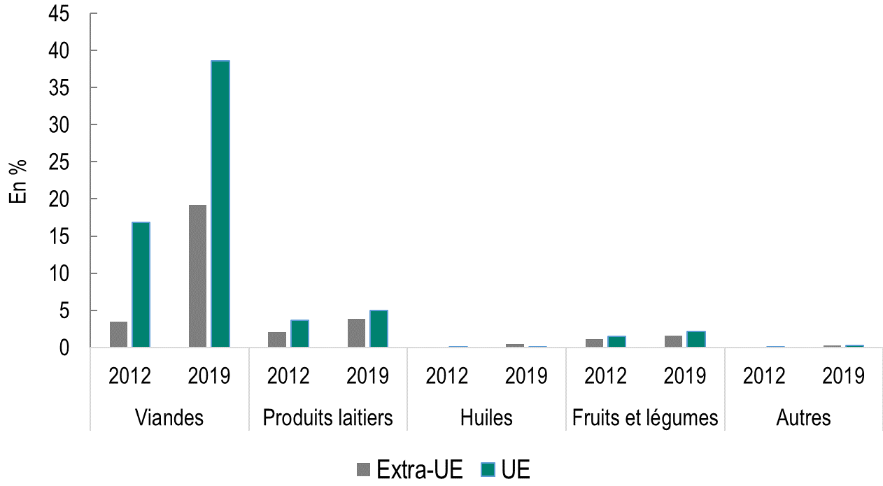
 |  |  | Extra-UE | UE
 | Viandes | 2012 | 3% | 17%
 |  | 2019 | 19% | 39%
 | Produits laitiers | 2012 | 2% | 4%
 |  | 2019 | 4% | 5%
 | Huiles | 2012 | 0% | 0%
 |  | 2019 | 0% | 0%
 | Fruits et légumes | 2012 | 1% | 2%
 |  | 2019 | 2% | 2%
 | Autres | 2012 | 0% | 0%
 |  | 2019 | 0% | 0%

Graphique 3
Titre | Les produits avec indications géographiques vendus plus chers que les autres après la signature des accords commerciaux
Sous-titre | Effets de l'inclusion des indications géographiques dans les accords commerciaux européens sur le commerce français
Notes | Les cercles représentent l’augmentation en pourcentage de la quantité exportée, des prix et de la probabilité d’exporter pour les entreprises exportatrices d’indications géographiques relativement aux entreprises exportant les mêmes types de produits vers les mêmes destinations ; les traits verticaux, les intervalles de confiance à 95 %. Lorsque ces traits ne coupent pas l’axe des abscisses en zéro, le coefficient est statistiquement significatif.
Source | Emlinger, C. & Latouche, K. (2024). Protection of Geographical Indications in Trade Agreements: Is it worth it?, CEPII Working Paper, n° 2024-05, mars.

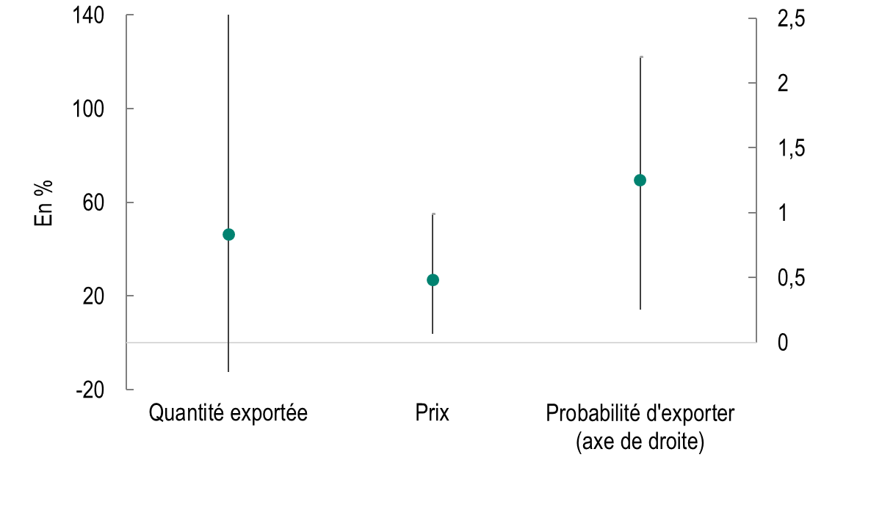
 |  | Quantité exportée | Prix | Probabilité d'exporter (axe de droite)
 | Coefficient | 46.46261175 | 26.870919282 | 1.25
 | Min | -12.322072486 | 3.9562550347 | 0.25
 | Max | 144.66016988 | 54.852056355 | 2.2

Graphique 4
Titre | Les fromages, seuls bénéficiaires des accords commerciaux de l’UE
Sous-titre | Effets de l'inclusion des indications géographiques dans les accords commerciaux européens sur le prix des produits français exportés
Notes | Les cercles représentent l’augmentation en pourcentage des prix à l’exportation pour les entreprises exportatrices d’indications géographiques, relativement aux entreprises exportant les mêmes types de produits vers les mêmes destinations ; les traits verticaux, les intervalles de confiance à 95 %. Lorsque ces traits ne coupent pas l’axe des abscisses en zéro, le coefficient est statistiquement significatif.
Source | Emlinger, C. & Latouche, K. (2024). Protection of Geographical Indications in Trade Agreements: Is it worth it?, CEPII Working Paper, n° 2024-05, mars.

 |  | Fromages | Viandes | Autres
 | Coefficient | 31.337478982 | -19.313587871 | -13.929202357
 | min | 6.7159024384 | -66.71289163 | -71.061578206
 | max | 61.445913556 | 84.41159449 | 158.28669425

